Deckblatt
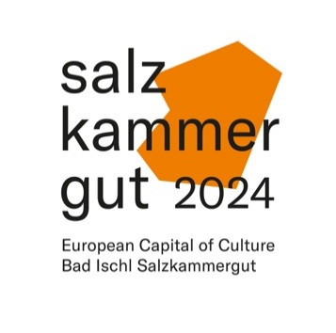 | KULTURHAUPTSTADT Bad Ischl – Salzkammergut 2024 GmbH | Datum: | 2023-10-11

Projekttitel
Projektnummer:
Projektleiter*in
Produktionsmitarbeiter*in der KHS
Art des Projekts
Projektträgerschaft
Programmlinie
Gemeinden
Veranstaltungsorte
Termine
Zeitlicher Ablauf

